Sheet1
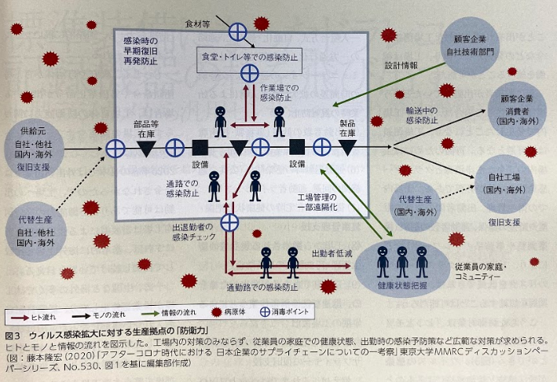
従業員の体調見える化システムの導入

 | 【現状分析】
 |  | 早期発見 | 見える化 |  | 情報共有

 | 【問題点と課題】

 | 【テーマと主なポイント】

 | 【具体的な企画内容】

 | 【スケジュール】 |  |  | 【構成機器】

